Tabela 1
Tabela 1: Podaci o osiguranju za period od 1. januara do 29. februara 2024. godine
Table 1: Insurance data for the period 1st of January - 29th of February 2024.

Šifra Code | Vrste osiguranja/ Class of Insurance | Osiguranja/ Policies |  | Štete/ Claims
 |  | Broj osiguranja/ Number of Insurance | Bruto fakturisana premija/ Gross written premium GWP (€) | Broj šteta/ Number of Claims | Riješene štete/ Settled Claims
 |  |  |  |  | Broj/ Number | Iznos/ Amount (€)
01 | Osiguranje od nezgode/ Accident insurance | 50,316 | 2,308,673 | 2,407 | 1,668 | 1,113,277
02 | Zdravstveno osiguranje/ Health insurance | 16,424 | 1,242,332 | 9,206 | 7,232 | 496,722
03 | Osiguranje motornih vozila/ Motor vehicle Insurance | 20,453 | 1,459,860 | 1,250 | 781 | 784,137
04 | Osiguranje šinskih vozila/ Railway rolling stock insurance | 2 | 0 | 2 | 0 | 0
05 | Osiguranje vazduhoplova/ Aircraft insurance | 12 | 106 | 1 | 0 | 0
06 | Osiguranje plovnih objekata/ Vessel insurance | 44 | 115,942 | 3 | 1 | 142
07 | Osiguranje robe u prevozu/ Goods in transit insurance | 85 | 302,594 | 45 | 39 | 7,337
08 | Osiguranje imovine od požara i drugih opasnosti/ Insurance against fire and other threats to property | 38,806 | 1,094,427 | 154 | 71 | 325,870
09 | Ostala osiguranja imovine/ Other damage to property | 28,460 | 3,158,091 | 563 | 332 | 258,637
10 | Osiguranje od odgovornosti za upotrebu motornih vozila/ Motor vehicles liability insurance | 288,349 | 6,665,934 | 4,904 | 2,635 | 3,402,143
11 | Osiguranje od odgovornosti za upotrebu vazduhoplova/ Aircraft liability insurance | 36 | 6,489 | 9 | 9 | 1,330
12 | Osiguranje od odgovornosti za upotrebu plovihih objekata/ Vessel liability insurance | 3,460 | 32,484 | 10 | 6 | 6,423
13 | Osiguranje od opšte odgovornosti za štetu/ General liability insurance | 3,244 | 673,429 | 128 | 31 | 39,235
14 | Osiguranje kredita/ Credit insurance | 10,873 | 37,200 | 25 | 7 | 13,635
15 | Osiguranje jemstva/ Suretyship insurance | 308 | 9,698 | 29 | 20 | 10,862
16 | Osiguranje finansijskih gubitaka/ Financial loss insurance | 3,666 | 82,433 | 101 | 98 | 10,294
17 | Osiguranje troškova pravne zaštite/ Legal expense insurance | 1,804 | 1,343 | 1 | 0 | 0
18 | Putno osiguranje/ Travel insurance | 95,296 | 248,015 | 1,503 | 891 | 113,314
19 | Druge vrste neživotnih osiguranja/ Other classes of non-life insurance | 27,254 | 40,628 | 1 | 0 | 0
20 | Osiguranje života/ Life insurance | 73,333 | 3,452,594 | 653 | 430 | 1,556,629
21 | Rentno osiguranje/ Annuity insurance | 140 | 2,690 | 18 | 9 | 6,552
22 | Dopunsko osiguranje lica uz osiguranje života/ Supplementary insurance in addition to life insurance | 44,775 | 235,800 | 287 | 124 | 112,460
23 | Druge vrste životnih osiguranje/ Other classes of life insurance | 232 | 21,507 | 2 | 1 | 0
 | UKUPNO (neživotna osiguranja, vrste 01 - 19) TOTAL (non-life insurance, lines 01 -19) | 588,892 | 17,479,680 | 20,342 | 13,821 | 6,583,358
 | UKUPNO (životna osiguranja, vrste 20 - 23) TOTAL (life insurance 20 - 23) | 118,480 | 3,712,591 | 960 | 564 | 1,675,641
 | UKUPNO / TOTAL | 707,372 | 21,192,270 | 21,302 | 14,385 | 8,259,000
Izvor/Source: ANO/ISA

Grafik 1: Učešće vrsta osiguranja u ukupnoj BFP
Chart 1: Share of classes of insurance in total GWP
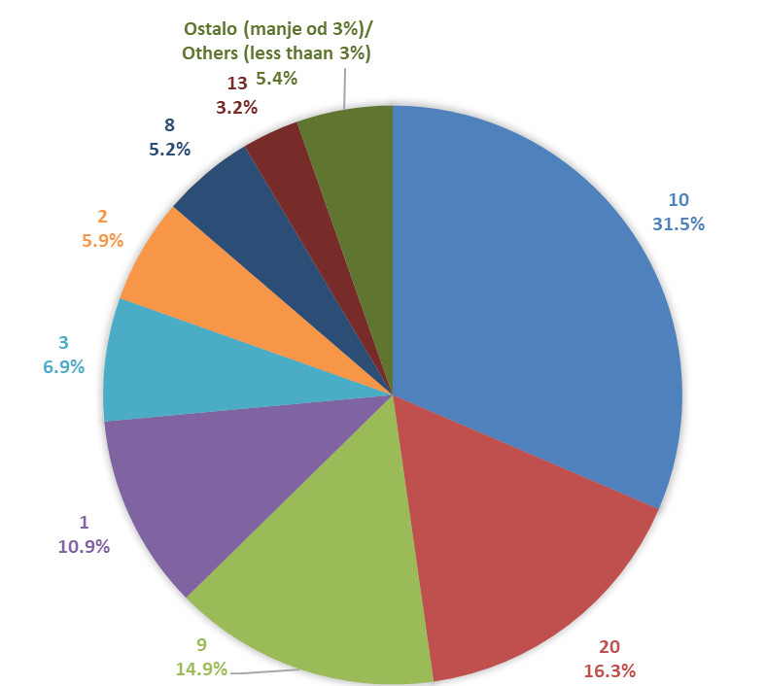

Izvor/Source: ANO/ISA

Sadržaj/Contents

